首頁(First Page)
標準作業指導書 Standard Operation Procedure

製程別 | 機種系列 | 機種名 |  | 主件料號 | 機種版本 | 文件編號 |  | 文件總版本 | 站數 | 擬案日期 | 擬案 | 審核 | 會簽 | 核准
Process | Model Serial | Model Name |  | P/N | Model Rev. | Doc. No. |  | Rev. | Station Q'ty | Edit Date | Issued by | Reviewed by | Countersign by | Approved by
OQC | RUCKUS | A650 |  | ALL | 1 | PVNBU6VN1-Q06-S00076 |  | 1 | 1 | 2024-06-12 | Andy_Nguyen | Fei6_Zhou | NA | Maya_Lin

站別 Station No. | OQC (1) | OQC (2) | OQC (3) | OQC (4) | OQC (5) | OQC (6) | OQC (7) | OQC (8)
當站文件版本Current Station version | 1 | 1 | 1 | 1 | 1 | 1 | 1 | 1
站別 Station No.
當站文件版本Current Station version

PCB進板方向
 |  |  |  |  |  |  |  |  |  |  |  |  |  | Form No.: PD3-00049-023 Rev.01

當站頁面(Text Content)
標準作業指導書 Standard Operation Procedure
作業名稱 Operation Name: A650 Unleashed OQC Final Function Check |  |  |  |  |  |  |  |  |  | 主件料號 P/N: ALL
製程別 | 機種系列 | 機種名 | 機種版本 | 站別／站數 | 作業人數 | 文件編號 |  |  | 當站文件版本 | 擬案日期 | 擬案
Process | Model Serial | Model Name | Model Rev. | Station No. | Person | Doc. No. |  |  | Current Station Version | Edit Date | Issued by
OQC | Ruckus | A650 | 1 | OQC (1) | 1 | PVNBU6VN1-Q06-S00076 |  |  | 1 | 2024-06-12 | Andy_Nguyen
1.將待測機台插上DC電源，POE網線(2.5G)，和網線(1G)如（圖1-1），ping 192.168.0.1 -S 192.168.0.101(1G網口），ping 192.168.0.1 -S 192.168.0.201(2.5G網口）待機臺ping通後如（圖1-2），確認機台開機正常。 |  |  |  |  |  | 2.用瀏覽器進入https://192.168.0.1，點擊"進階"出现如所示界面，點擊繼續前往192.168.0.1網站(不安全)，出现如（圖2-1）所示界面。等待裝置連接到 Unleashed Network（圖 2-2）。
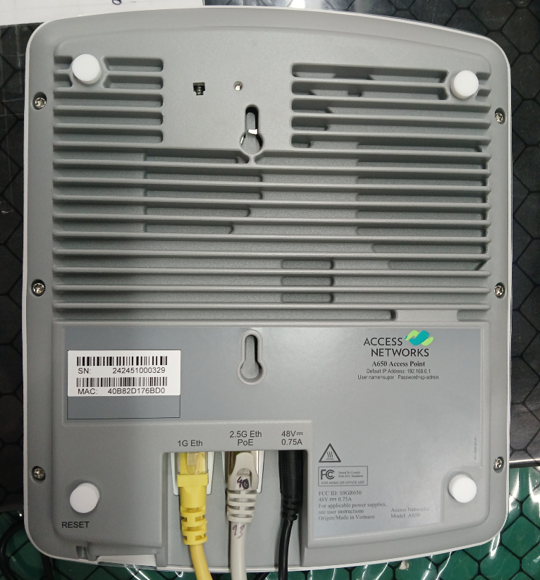
1.Cắm máy được kiểm tra vào nguồn điện DC, cáp mạng POE (2.5G) và cáp mạng (1G) như trong (Hình 1-1), ping 192.168.0.1 -S 192.168.0.101 (cổng mạng 1G), ping 192.168.0.1 - S 192.168.0.201 (Cổng mạng 2.5G) Trạm chờ ping như minh họa trong (Hình 1-2), xác nhận rằng máy đã được bật nguồn bình thường. |  |  |  |  |  | 2.Sử dụng trình duyệt để vào https://192.168.0.1, nhấp vào "Nâng cao" và giao diện hiển thị trong sẽ xuất hiện. Nhấp để tiếp tục đến trang web 192.168.0.1 (không an toàn) và giao diện hiển thị trong ( Hình 2-1) sẽ xuất hiện giao diện hiển thị. Đợi máy kết nối với Unleashed Network (Hình 2-2).
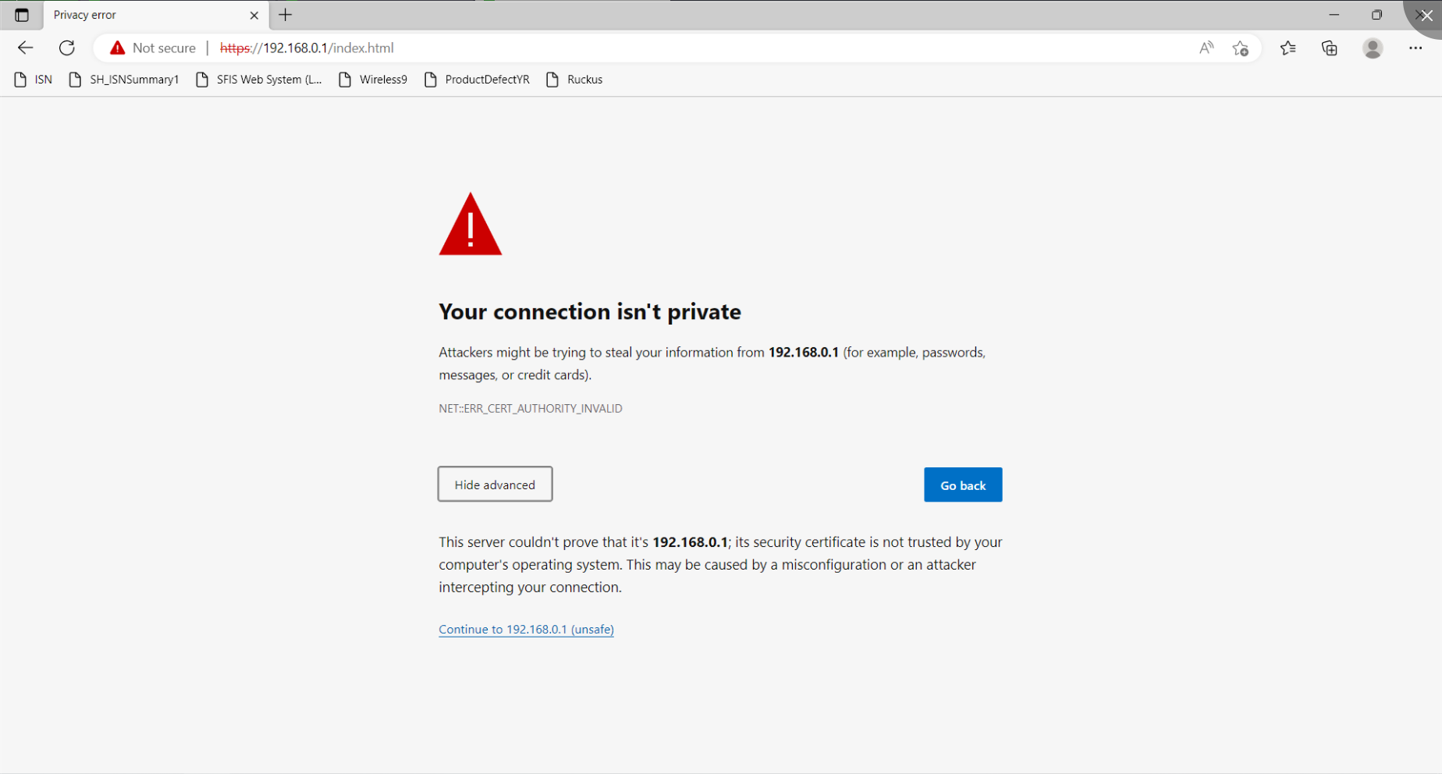

 |  |  | 圖1-1 |  |  |  |  |  |  | 圖2-1
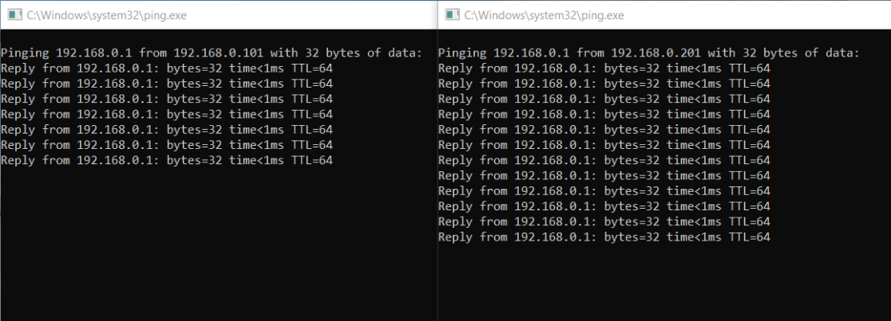
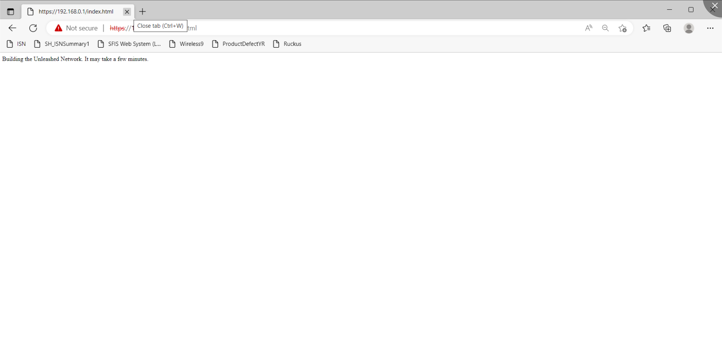

 |  |  |  |  | 圖1-2 |  |  |  |  | 圖2-2
料號 Tool Part No. |  | 工具品名 Tool Name |  | 設定值 Sepcification | 位置 Location | 作業防護 Protectaon Guid |  |  |  | ※發文鮮章加蓋處※ Fresh seal on the document 未加蓋鮮章為無效檔 The document without fresh seal is invalid
 |  |  |  |  |  | ※: (1).登入工作站時，不可佩帶手錶、手鍊等任何飾品於手上， 以防碰撞刮傷機台。 When logging in the workstation, do not wear any accessories on the hand watch bracelet, in order to prevent collision and scratch the machine. (2).請不要按“Power”鍵強制關機。 Please do not press the “Power” key to force the shutdown.
 |  |  |  |  |  | 佩戴靜電環 Wearing electrostatic ring | 使用靜電手套 Use electrostatic gloves | 使用針織手套 Use knitted gloves | 手套可剪? Can gloves be cut?

 |  |  |  |  |  |  |  |  |  |  |  | Form No.: PD3-00049-023 Rev.01 (page1)

當站頁面(Text Content) (2)
標準作業指導書 Standard Operation Procedure
作業名稱 Operation Name: A650 Unleashed OQC Final Function Check |  |  |  |  |  |  |  |  |  | 主件料號 P/N: ALL
製程別 | 機種系列 | 機種名 | 機種版本 | 站別／站數 | 作業人數 | 文件編號 |  |  | 當站文件版本 | 擬案日期 | 擬案
Process | Model Serial | Model Name | Model Rev. | Station No. | Person | Doc. No. |  |  | Current Station Version | Edit Date | Issued by
OQC | Ruckus | A650 | 1 | OQC (2) | 1 | PVNBU6VN1-Q06-S00076 |  |  | 1 | 2024-06-12 | Andy_Nguyen
3.出現如（圖3-1）所示界面，Passphrase&Password輸入12345678，點擊Finish，跳出提示視窗點選"Yes"（圖3-2） |  |  |  |  |  | 4.待進度跑完後點擊"Finish"（圖4-2），接續登入帳號admin;密碼12345678，點擊"Unleash"登入（圖4-3）。
3.Giao diện như (Hình 3-1) hiện ra, bạn nhập 12345678 vào Passphrase&Password, nhấn Finish, cửa sổ nhắc hiện ra nhấn "Yes" (Hình 3-2) |  |  |  |  |  | Sau khi quá trình hoàn tất, nhấp vào "Finish" (Hình 4-2), tiếp tục đăng nhập bằng tài khoản "admin"; mật khẩu là 12345678 và nhấp vào "Unleash" để đăng nhập (Hình 4-3).
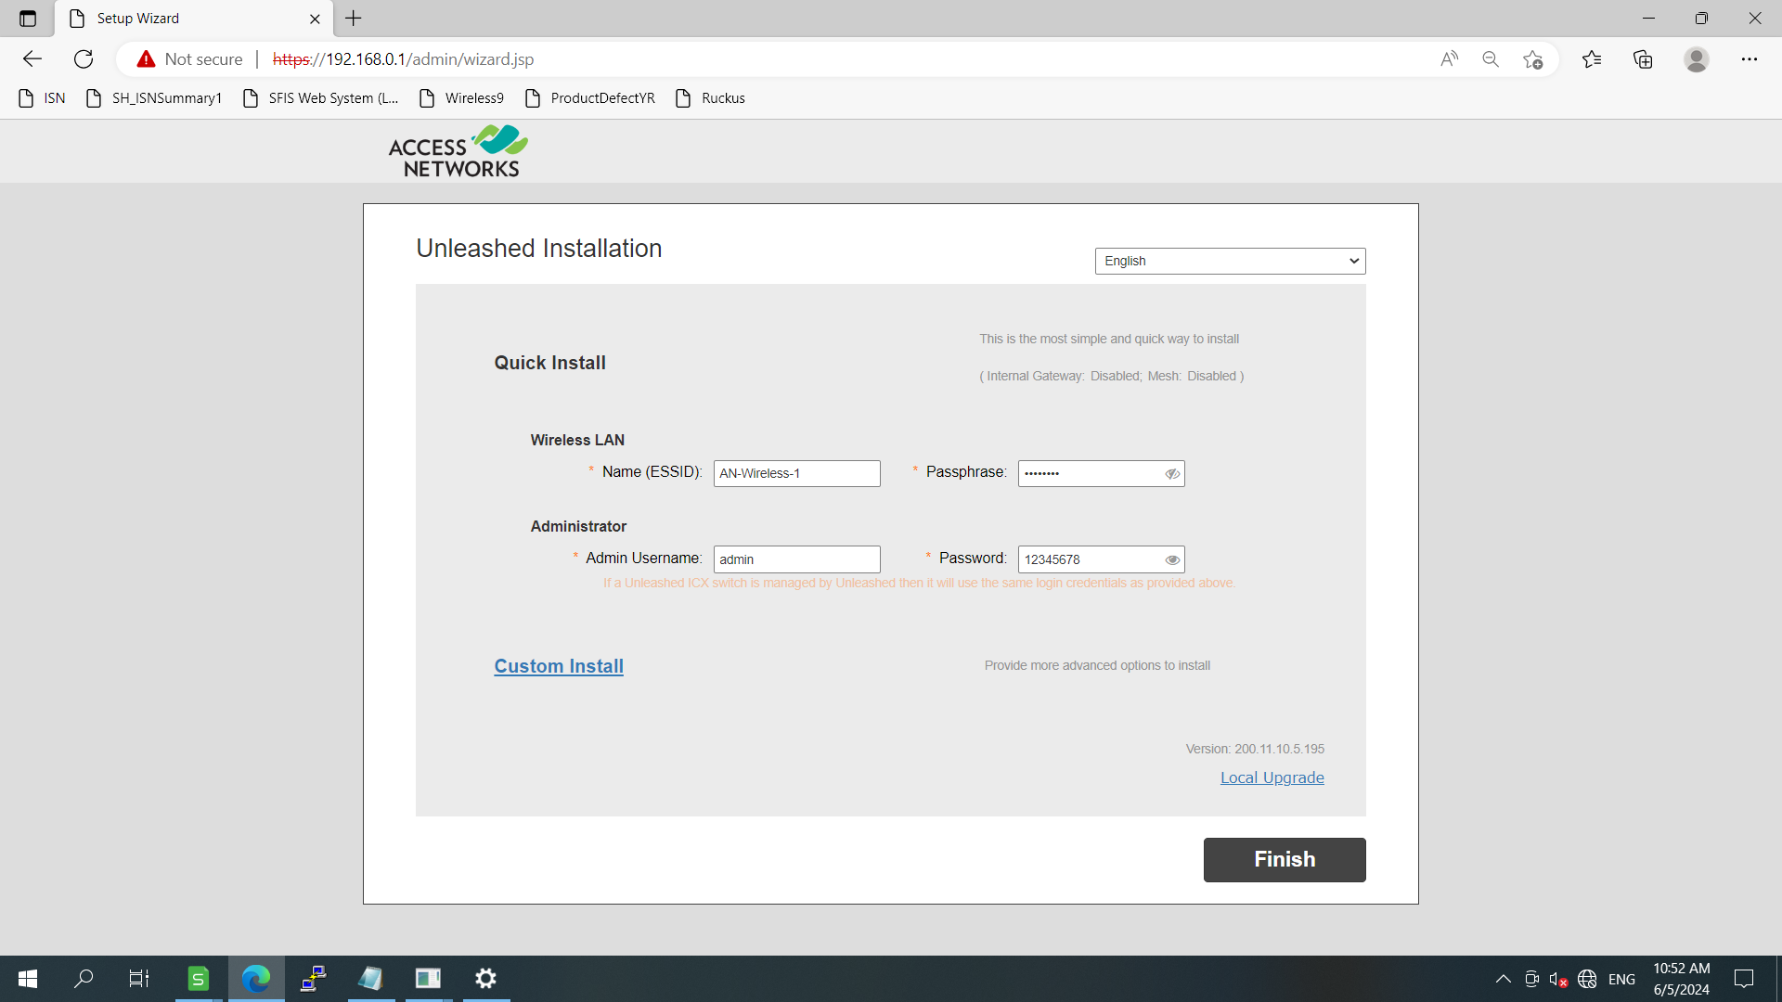
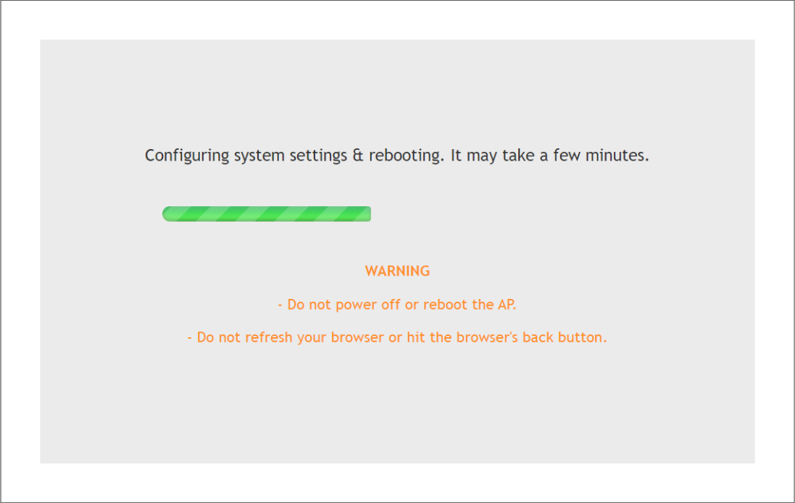
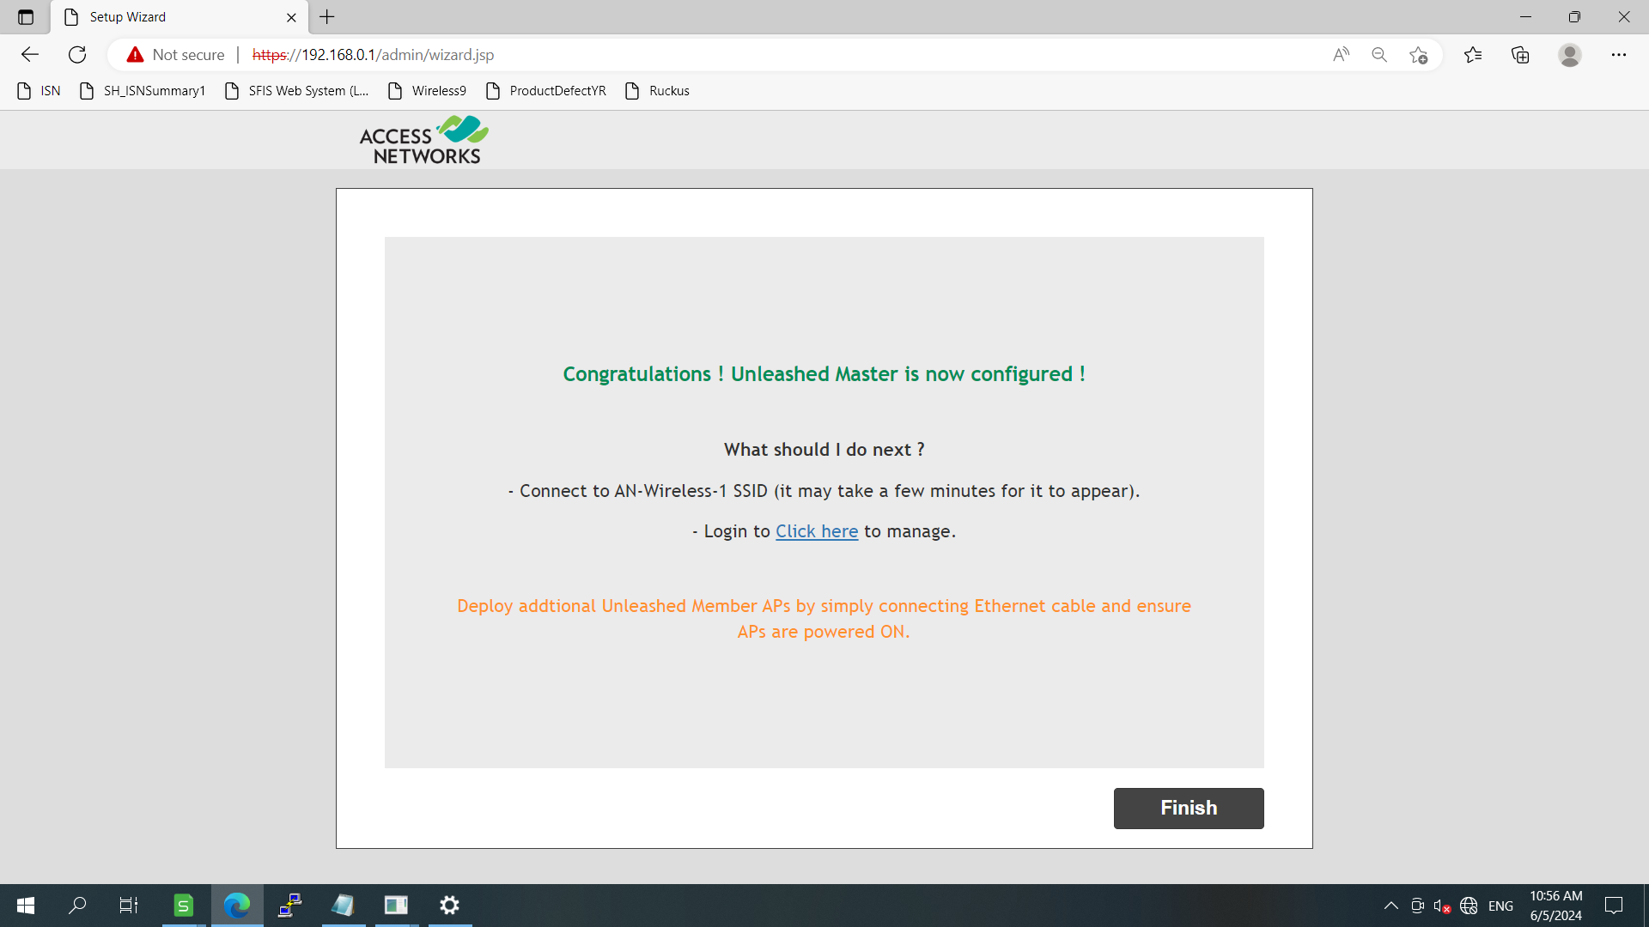

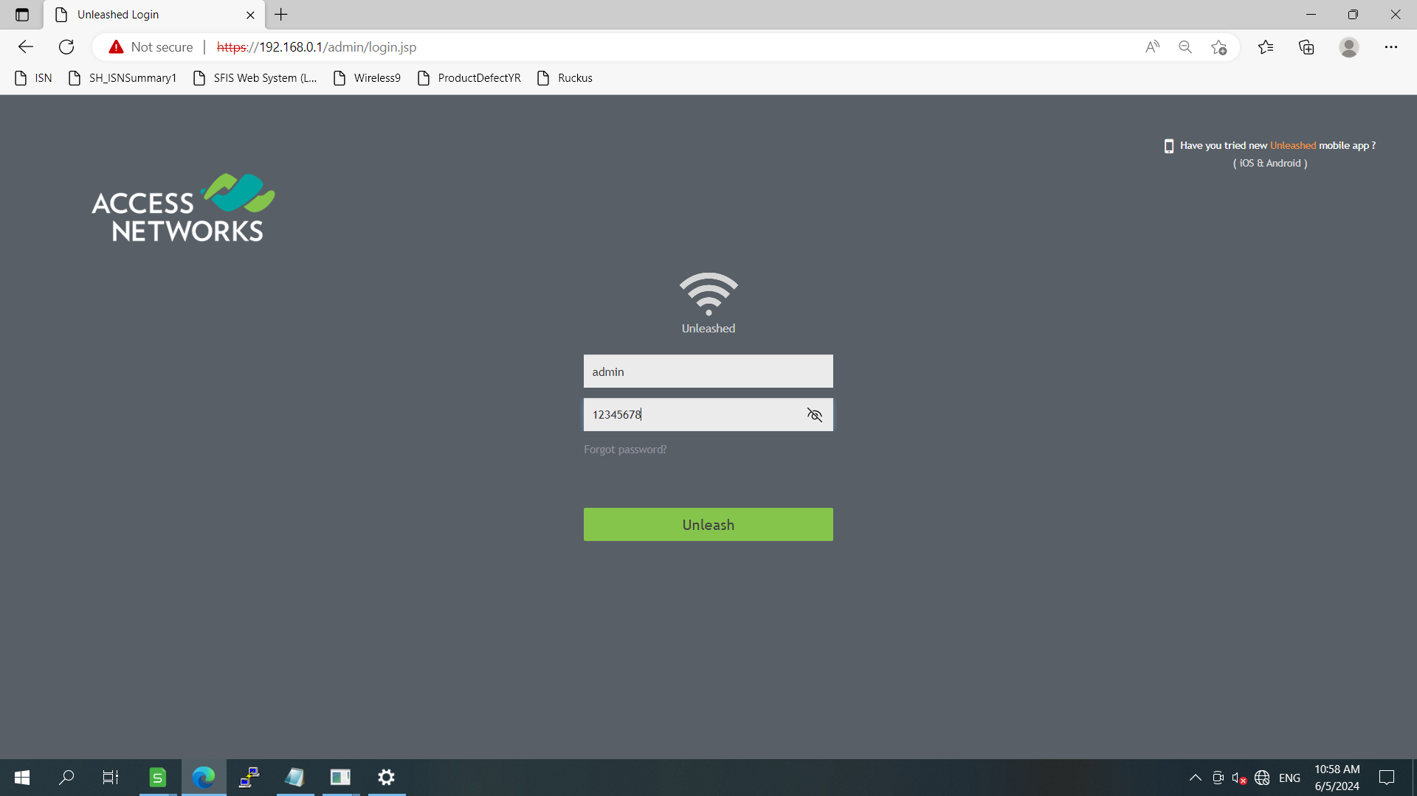
 |  |  |  |  |  |  | 圖4-1
 |  |  |  | 圖3-1 |  |  |  |  |  | 圖4-2

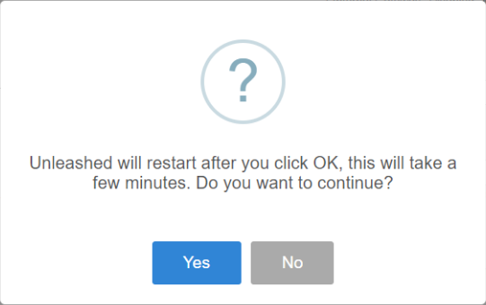

 |  |  | 圖3-2 |  |  |  |  |  | 圖4-3
料號 Tool Part No. |  | 工具品名 Tool Name |  | 設定值 Sepcification | 位置 Location | 作業防護 Protectaon Guid |  |  |  | ※發文鮮章加蓋處※ Fresh seal on the document 未加蓋鮮章為無效檔 The document without fresh seal is invalid
 |  |  |  |  |  | ※: (1).登入工作站時，不可佩帶手錶、手鍊等任何飾品於手上， 以防碰撞刮傷機台。 When logging in the workstation, do not wear any accessories on the hand watch bracelet, in order to prevent collision and scratch the machine. (2).請不要按“Power”鍵強制關機。 Please do not press the “Power” key to force the shutdown.
 |  |  |  |  |  | 佩戴靜電環 Wearing electrostatic ring | 使用靜電手套 Use electrostatic gloves | 使用針織手套 Use knitted gloves | 手套可剪? Can gloves be cut?

 |  |  |  |  |  |  |  |  |  |  |  | Form No.: PD3-00049-023 Rev.01 (page1)

當站頁面(Text Content) (3)
標準作業指導書 Standard Operation Procedure
作業名稱 Operation Name: A650 Unleashed OQC Final Function Check |  |  |  |  |  |  |  |  |  | 主件料號 P/N: ALL
製程別 | 機種系列 | 機種名 | 機種版本 | 站別／站數 | 作業人數 | 文件編號 |  |  | 當站文件版本 | 擬案日期 |  | 擬案
Process | Model Serial | Model Name | Model Rev. | Station No. | Person | Doc. No. |  |  | Current Station Version | Edit Date |  | Issued by
OQC | Ruckus | A650 | 1 | OQC (3) | 1 | PVNBU6VN1-Q06-S00076 |  |  | 1 | 2024-06-12 |  | Andy_Nguyen
5.登入後進入(圖5-1)介面，點選"Admin&Servuces"至Syste Info檢查Name.System Version(圖5-2)是否正確。按一下“管理”，然後按一下“升級”以檢查 MAC（圖 5-3）。 |  |  |  |  |  | 6.確認Name, System Version, MAC後，將網頁視窗縮小，開啟Putty點選192.168.0.1後點擊"Open" ，依序將指令(圖6-2)Key in Putty(圖6-3)。
5.Sau khi đăng nhập, vào giao diện (Hình 5-1), nhấp vào "Admin&Servuces" để vào System Info và kiểm tra xem Name, System Version (Hình 5-2) có đúng không. Nhấp vào Administration sau đó vào "Upgrade" để kiểm tra MAC (Hình 5-3). |  |  |  |  |  | 6.Sau khi xác nhận Tên, Phiên bản hệ thống, MAC hãy thu nhỏ cửa sổ trang web, mở PuTTY, nhấp vào 192.168.0.1 và nhấp vào "Mở", sau đó nhập lệnh (Hình 6-2) Nhập vào PuTTY (Hình 6-3).
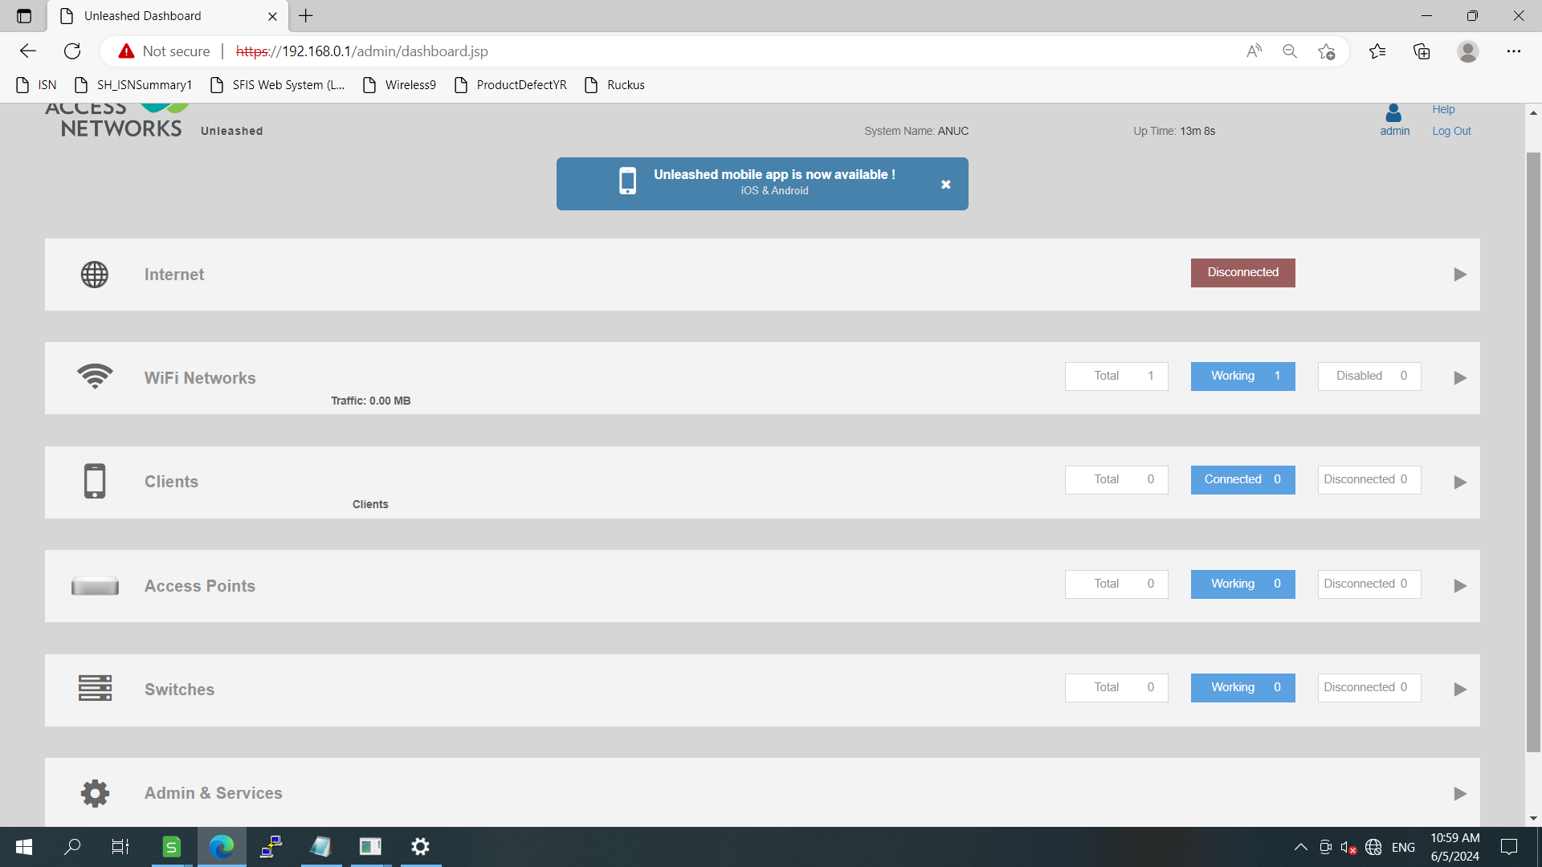
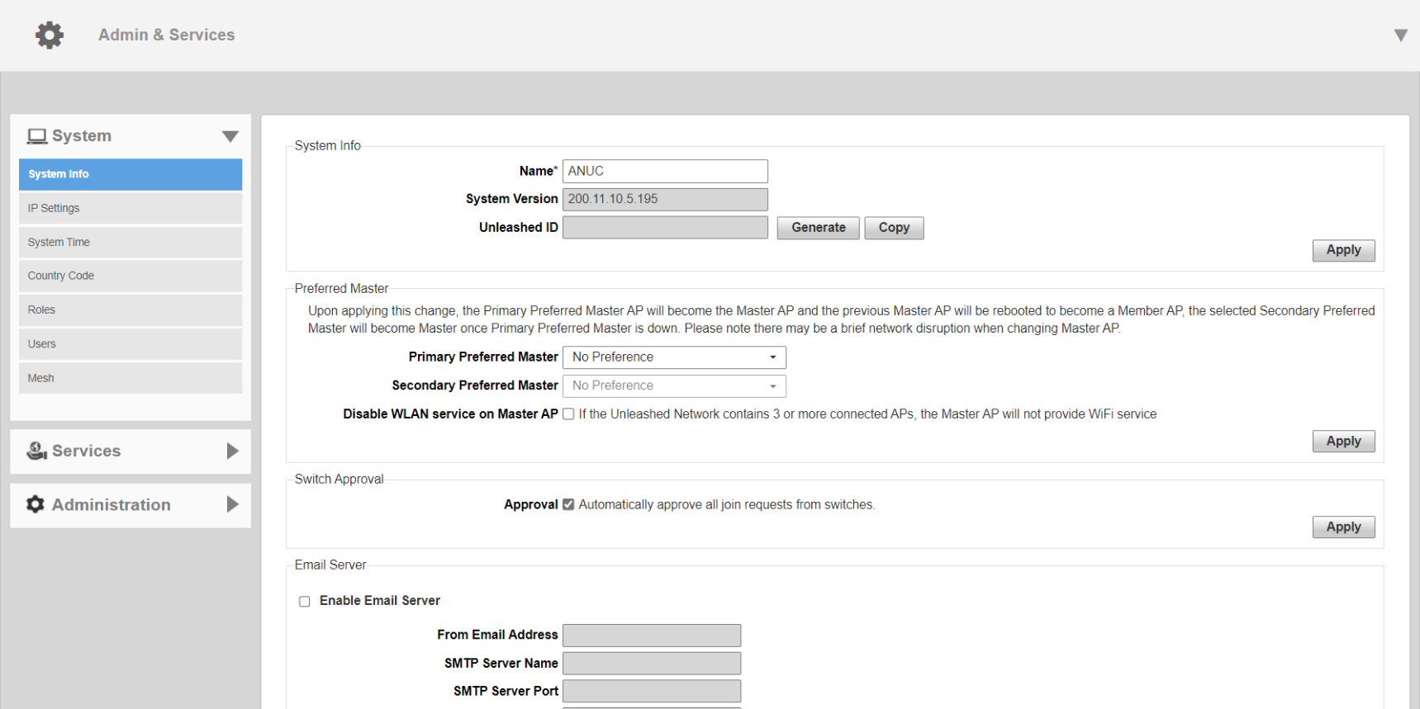
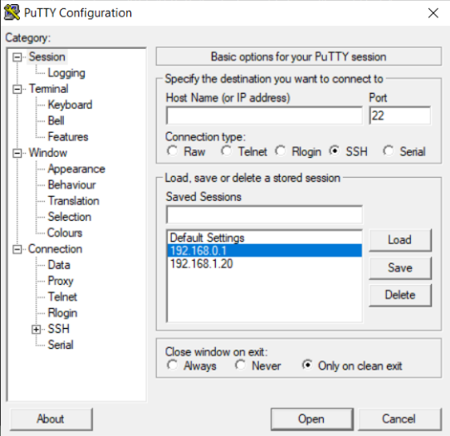

 |  |  |  |  |  |  |  | 圖6-1 |  |  | 圖6-2

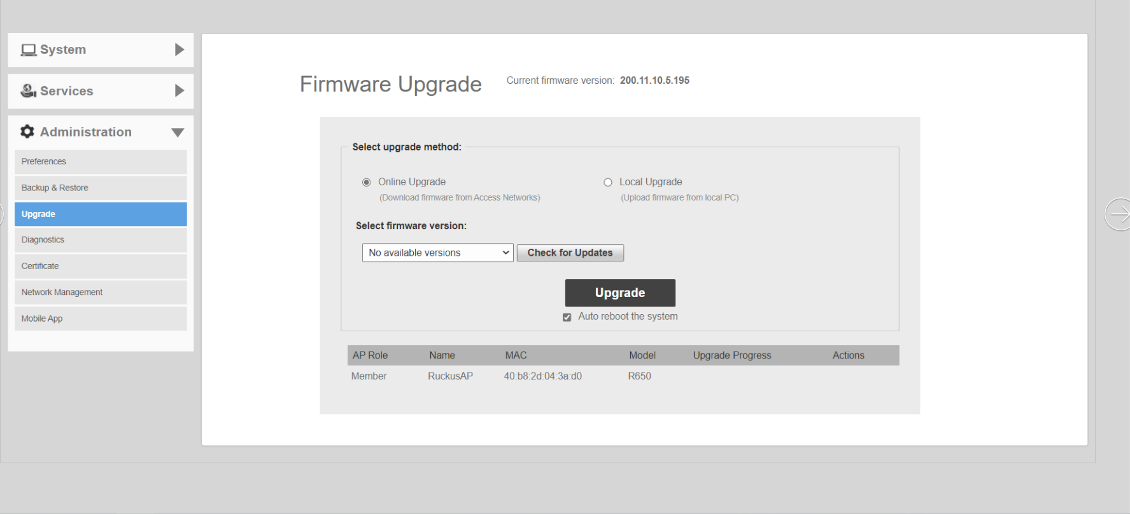
 | 圖5-1 |  |  | 圖5-2

 |  |  |  | 圖5-3 |  |  |  |  |  | 圖6-3
料號 Tool Part No. |  | 工具品名 Tool Name |  | 設定值 Sepcification | 位置 Location | 作業防護 Protectaon Guid |  |  |  | ※發文鮮章加蓋處※ Fresh seal on the document 未加蓋鮮章為無效檔 The document without fresh seal is invalid
 |  |  |  |  |  | ※: (1).登入工作站時，不可佩帶手錶、手鍊等任何飾品於手上， 以防碰撞刮傷機台。 When logging in the workstation, do not wear any accessories on the hand watch bracelet, in order to prevent collision and scratch the machine. (2).請不要按“Power”鍵強制關機。 Please do not press the “Power” key to force the shutdown.
 |  |  |  |  |  | 佩戴靜電環 Wearing electrostatic ring | 使用靜電手套 Use electrostatic gloves | 使用針織手套 Use knitted gloves | 手套可剪? Can gloves be cut?

 |  |  |  |  |  |  |  |  |  |  |  |  | Form No.: PD3-00049-023 Rev.01 (page1)

當站頁面(Text Content) (4)
標準作業指導書 Standard Operation Procedure
作業名稱 Operation Name: A650 Unleashed OQC Final Function Check |  |  |  |  |  |  |  |  |  | 主件料號 P/N: ALL
製程別 | 機種系列 | 機種名 | 機種版本 | 站別／站數 | 作業人數 | 文件編號 |  |  | 當站文件版本 | 擬案日期 |  | 擬案
Process | Model Serial | Model Name | Model Rev. | Station No. | Person | Doc. No. |  |  | Current Station Version | Edit Date |  | Issued by
OQC | Ruckus | A650 | 1 | OQC (4) | 1 | PVNBU6VN1-Q06-S00076 |  |  | 1 | 2024-06-12 |  | Andy_Nguyen
7.依序輸入指令(圖6-3)，Login as:ENTER→Please login:admin→Password:12345678→enable→ap-mode→get boarddata。Input commands in sequence(Figure 7-1).確認SN、MAC內容是否與Product lable、GB lable資訊一致。Major、Minor版本依據ECO定義。(圖7-3) |  |  |  |  |  | 8..仍在上一步驟接收 Antenna Info 資訊之前的表格中（圖 8） 8.Vẫn tại bảng ở bước trước xác nhận thông tin Antenna Info (hình 8)
7.Nhập các lệnh theo thứ tự (Hình 6-3), Đăng nhập bằng: ENTER → Vui lòng đăng nhập: admin → Mật khẩu: 12345678 →enable → ap-mode → get boarddata. Nhập các lệnh theo trình tự (Hình 7-1). Xác nhận xem nội dung SN và MAC có nhất quán với thông tin Product lable và GB label hay không. Phiên bản Major và Minor được xác định theo ECO. (Hình 7-3)

1.按下ENTER鍵
2.輸入adnin
3.輸入12345678
4.輸入enable
 |  |  |  |  |  |  |  |  |  |  | 圖8
 |  |  |  |  |  | 9.輸入指令fw show all，比對Image1(圖9-1)、Image2(圖9-2)的version是否與當前版本一致
 |  |  |  |  |  | 9. Nhập lệnh "fw show all" để so sánh xem các phiên bản của Image1 (Hình 9-1) và Image2 (Hình 9-2) có phù hợp với phiên bản hiện tại hay không.
5.輸入ap-mode
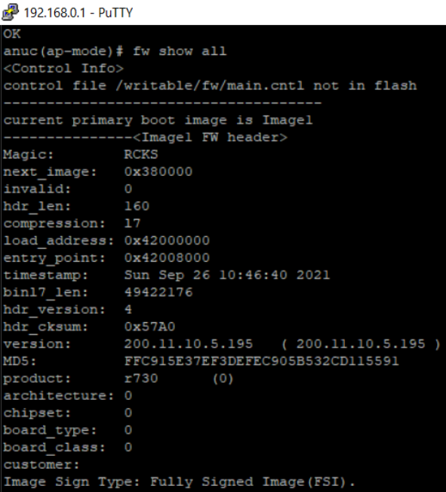
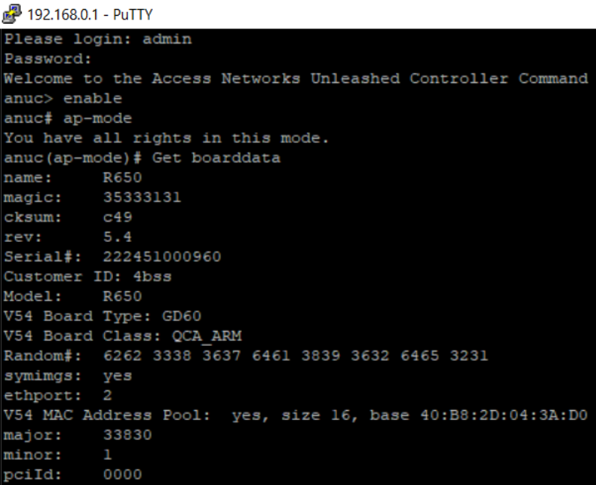
6.輸入get boarddata
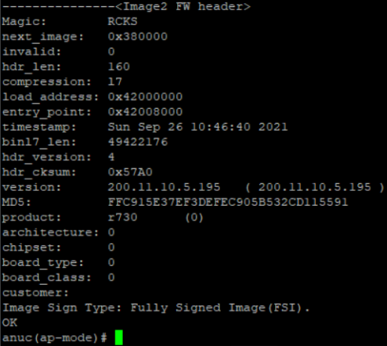
 |  |  |  | 圖7-1

 |  |  |  |  |  |  |  |  |  |  |  |  | 圖9-2
 |  | 圖7-2 |  |  | 圖7-3 |  |  | 圖9-1
料號 Tool Part No. |  | 工具品名 Tool Name |  | 設定值 Sepcification | 位置 Location | 作業防護 Protectaon Guid |  |  |  | ※發文鮮章加蓋處※ Fresh seal on the document 未加蓋鮮章為無效檔 The document without fresh seal is invalid
 |  |  |  |  |  | ※: (1).登入工作站時，不可佩帶手錶、手鍊等任何飾品於手上， 以防碰撞刮傷機台。 When logging in the workstation, do not wear any accessories on the hand watch bracelet, in order to prevent collision and scratch the machine. (2).請不要按“Power”鍵強制關機。 Please do not press the “Power” key to force the shutdown.
 |  |  |  |  |  | 佩戴靜電環 Wearing electrostatic ring | 使用靜電手套 Use electrostatic gloves | 使用針織手套 Use knitted gloves | 手套可剪? Can gloves be cut?

 |  |  |  |  |  |  |  |  |  |  |  |  | Form No.: PD3-00049-023 Rev.01 (page1)

當站頁面(Text Content) (5)
標準作業指導書 Standard Operation Procedure
作業名稱 Operation Name: A650 Unleashed OQC Final Function Check |  |  |  |  |  |  |  |  |  | 主件料號 P/N: ALL
製程別 | 機種系列 | 機種名 | 機種版本 | 站別／站數 | 作業人數 | 文件編號 |  |  | 當站文件版本 | 擬案日期 | 擬案
Process | Model Serial | Model Name | Model Rev. | Station No. | Person | Doc. No. |  |  | Current Station Version | Edit Date | Issued by
OQC | Ruckus | A650 | 1 | OQC (5) | 1 | PVNBU6VN1-Q06-S00076 |  |  | 1 | 2024-06-12 | Andy_Nguyen
10.輸入指令set state wlan0 up與set state wlan0 down確認2.4G、5G指示燈亮起&關閉。 10. Nhập lệnh 'set state wlan0 up' và 'set state wlan0 down' để xác nhận rằng đèn báo 2.4G và 5G đang bật & tắt. |  |  |  |  | 11.輸入指令 get tpm status (圖 11-1) 11. Nhập lệnh 'get tpm status' (Hình 11-1), kiểm tra trạng thái của chip TPM là không có.
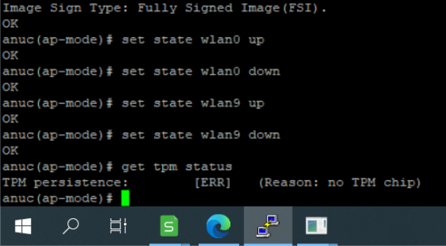

圖10-1

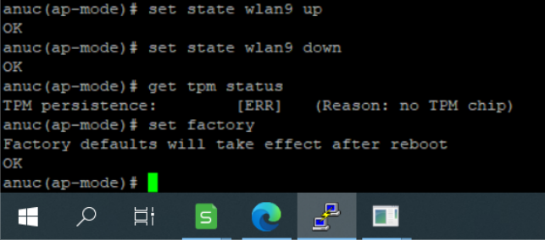
 |  |  |  |  |  |  |  |  | 圖11-2
 |  |  |  |  | 12.輸入指令set factory(圖12-1) Nhập lệnh set factory (Hình 12-1)

圖10-2

 |  |  |  |  |  |  |  |  | 圖11-3
料號 Tool Part No. |  | 工具品名 Tool Name |  | 設定值 Sepcification | 位置 Location | 作業防護 Protectaon Guid |  |  |  | ※發文鮮章加蓋處※ Fresh seal on the document 未加蓋鮮章為無效檔 The document without fresh seal is invalid
 |  |  |  |  |  | ※: (1).登入工作站時，不可佩帶手錶、手鍊等任何飾品於手上， 以防碰撞刮傷機台。 When logging in the workstation, do not wear any accessories on the hand watch bracelet, in order to prevent collision and scratch the machine. (2).請不要按“Power”鍵強制關機。 Please do not press the “Power” key to force the shutdown.
 |  |  |  |  |  | 佩戴靜電環 Wearing electrostatic ring | 使用靜電手套 Use electrostatic gloves | 使用針織手套 Use knitted gloves | 手套可剪? Can gloves be cut?

 |  |  |  |  |  |  |  |  |  |  |  | Form No.: PD3-00049-023 Rev.01 (page1)

當站頁面(Text Content) (6)
標準作業指導書 Standard Operation Procedure
作業名稱 Operation Name: A650 Unleashed OQC Final Function Check |  |  |  |  |  |  |  |  |  | 主件料號 P/N: ALL
製程別 | 機種系列 | 機種名 | 機種版本 | 站別／站數 | 作業人數 | 文件編號 |  |  | 當站文件版本 | 擬案日期 | 擬案
Process | Model Serial | Model Name | Model Rev. | Station No. | Person | Doc. No. |  |  | Current Station Version | Edit Date | Issued by
OQC | Ruckus | A650 | 1 | OQC (6) | 1 | PVNBU6VN1-Q06-S00076 |  |  | 1 | 2024-06-12 | Andy_Nguyen
12.輸入指令reboot(圖11-2)，確認OK關閉putty視窗(圖11-3). |  |  |  |  | 13.按下DUT的Reset button約3秒，待PWR燈轉為紅燈閃爍後放開按鍵，等待燈號轉為綠燈即為完成重置。(圖12-1~12-3)
12. Nhập lệnh reboot (Hình 12-1) và xác nhận OK để đóng cửa sổ PuTTY (Hình 12-2). |  |  |  |  | 13. Nhấn nút Đặt lại của DUT trong khoảng 3 giây. Nhả nút sau khi đèn PWR chuyển sang màu đỏ và nhấp nháy. (Hình 12-1~12-3)
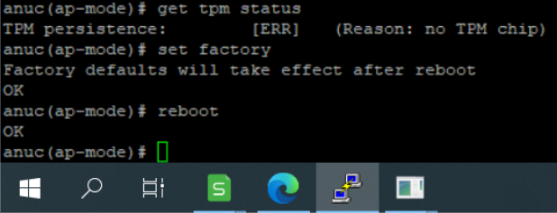
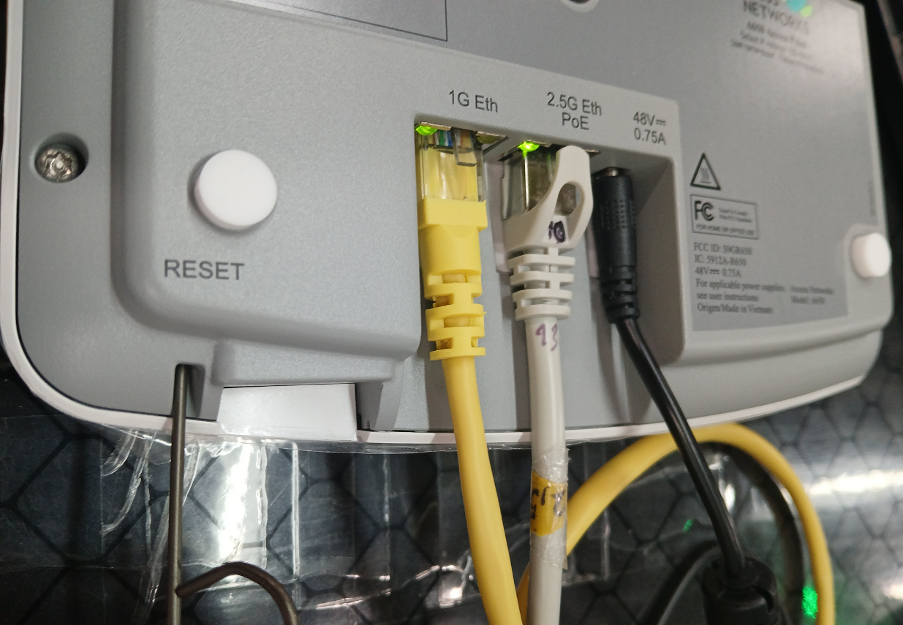
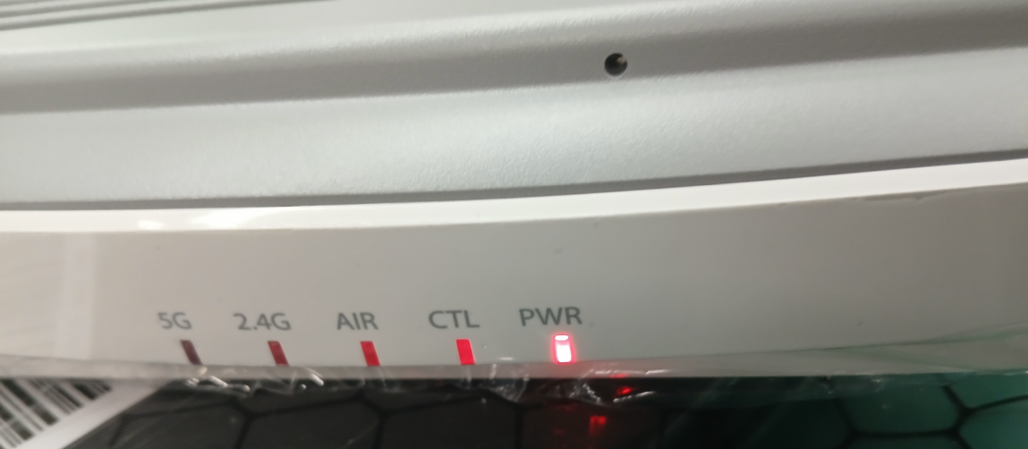

 |  |  | 圖12-1
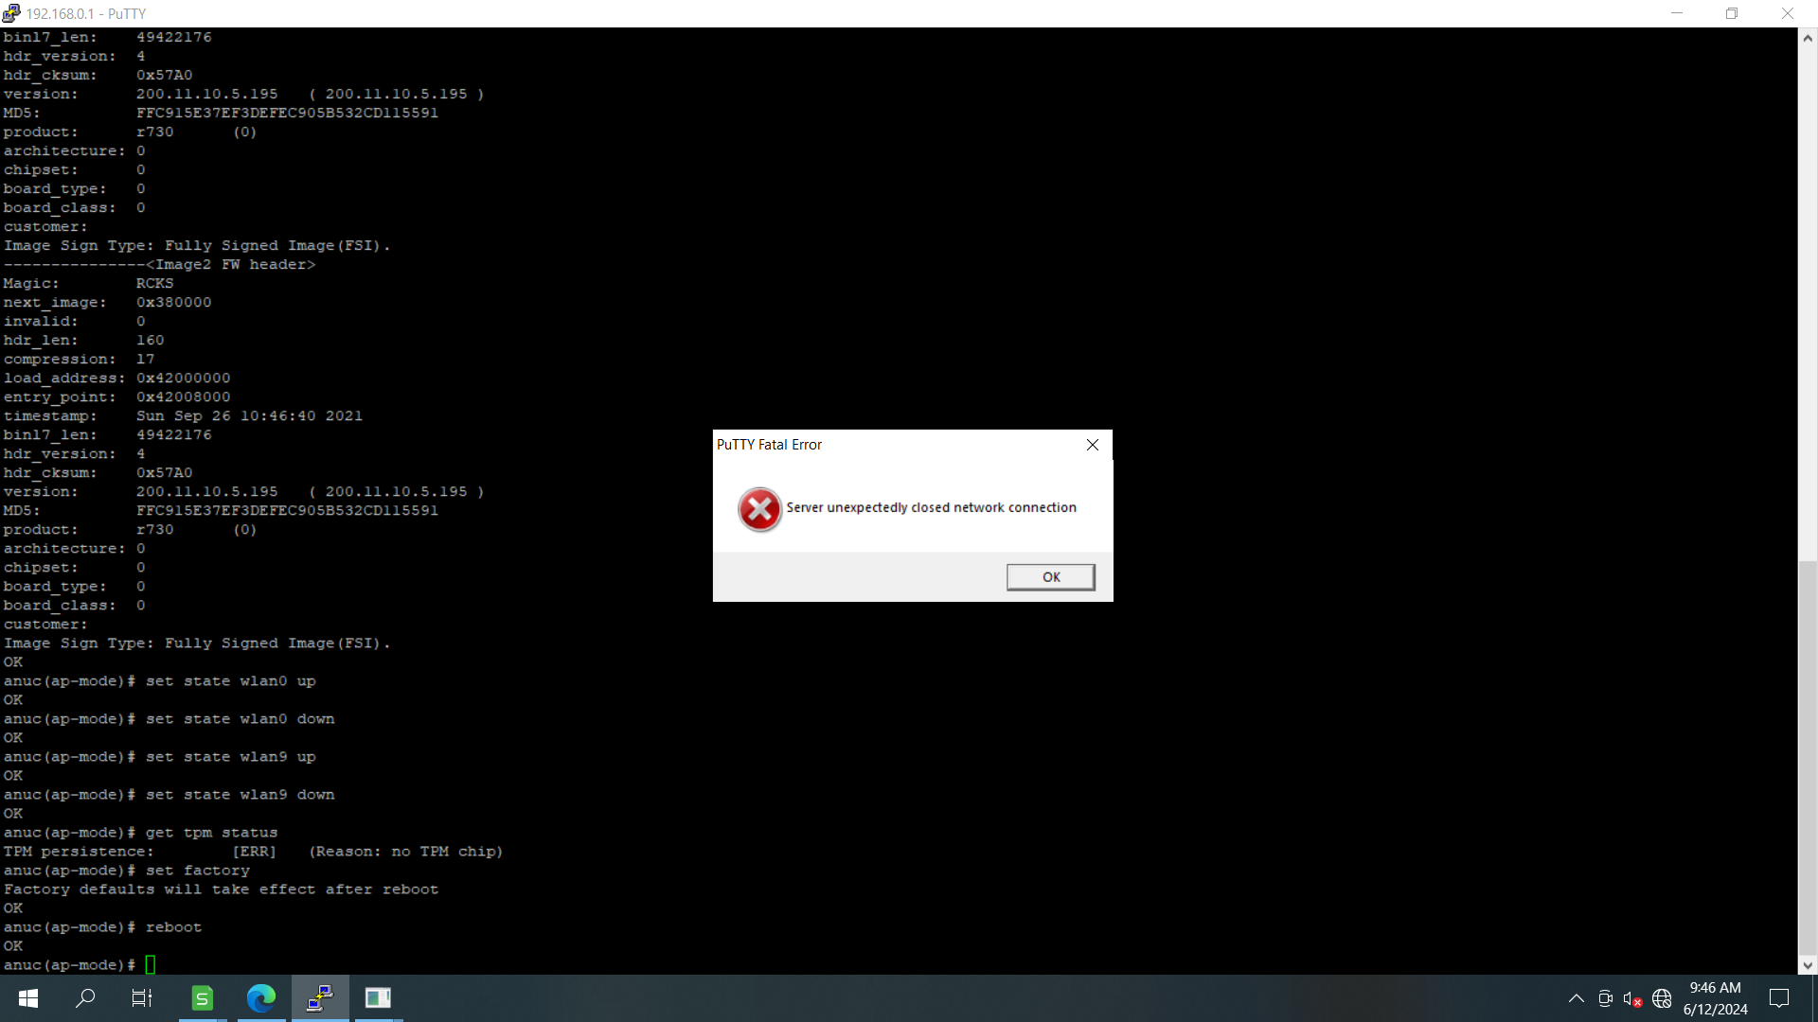

 |  |  |  |  |  | 圖13-1 |  |  | 圖13-2

 |  |  |  | 圖12-2 |  |  | 圖13-3
料號 Tool Part No. |  | 工具品名 Tool Name |  | 設定值 Sepcification | 位置 Location | 作業防護 Protectaon Guid |  |  |  | ※發文鮮章加蓋處※ Fresh seal on the document 未加蓋鮮章為無效檔 The document without fresh seal is invalid
 |  |  |  |  |  | ※: (1).登入工作站時，不可佩帶手錶、手鍊等任何飾品於手上， 以防碰撞刮傷機台。 When logging in the workstation, do not wear any accessories on the hand watch bracelet, in order to prevent collision and scratch the machine. (2).請不要按“Power”鍵強制關機。 Please do not press the “Power” key to force the shutdown.
 |  |  |  |  |  | 佩戴靜電環 Wearing electrostatic ring | 使用靜電手套 Use electrostatic gloves | 使用針織手套 Use knitted gloves | 手套可剪? Can gloves be cut?

 |  |  |  |  |  |  |  |  |  |  |  | Form No.: PD3-00049-023 Rev.01 (page1)

當站頁面(Text Content) (7)
標準作業指導書 Standard Operation Procedure
作業名稱 Operation Name: A650 Unleashed OQC Final Function Check |  |  |  |  |  |  |  |  |  | 主件料號 P/N: ALL
製程別 | 機種系列 | 機種名 | 機種版本 | 站別／站數 | 作業人數 | 文件編號 |  |  | 當站文件版本 | 擬案日期 | 擬案
Process | Model Serial | Model Name | Model Rev. | Station No. | Person | Doc. No. |  |  | Current Station Version | Edit Date | Issued by
OQC | Ruckus | A650 | 1 | OQC (7) | 1 | PVNBU6VN1-Q06-S00076 |  |  | 1 | 2024-06-12 | Andy_Nguyen
13.重新Ping通網後打開網頁(圖15-1)，點選"進階"→繼續前往192.168.0.1網站(不安全)(圖15-2)。 |  |  |  |  |  | 14.確認成功進入終端使用者介面，並確認FW版本是否與當前版本一致。完成後關閉視窗，將機台線路移除按原擺放放式放置回禮盒內。(圖15-1)
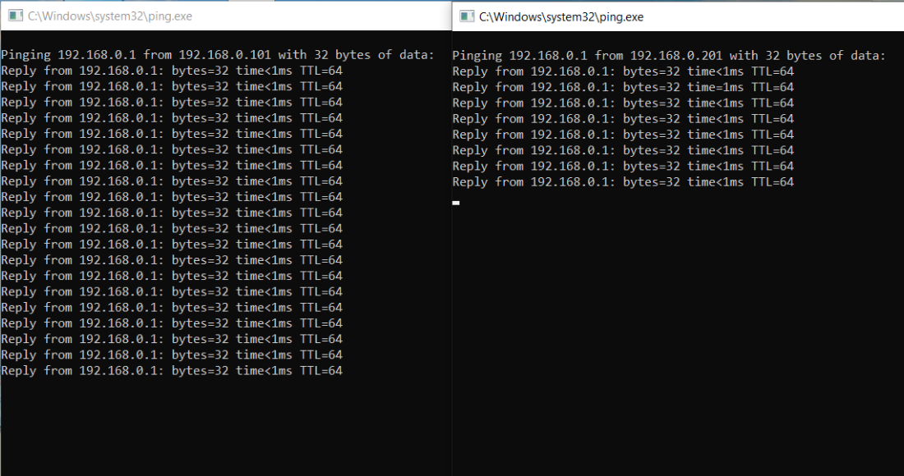
13. Sau khi ping mạng lại (hình 15-1), hãy mở trang web và nhấp vào "Nâng cao" → tiếp tục đến trang web 192.168.0.1 (không an toàn)(hình 15-2). |  |  |  |  |  | 14。Xác nhận rằng bạn đã nhập thành công giao diện người dùng thiết bị đầu cuối và xác nhận xem phiên bản FW có phù hợp với phiên bản hiện tại hay không. Sau khi hoàn thành, đóng cửa sổ lại, tháo mạch máy ra và đặt lại vào hộp quà ở vị trí ban đầu. (Hình 15-1)

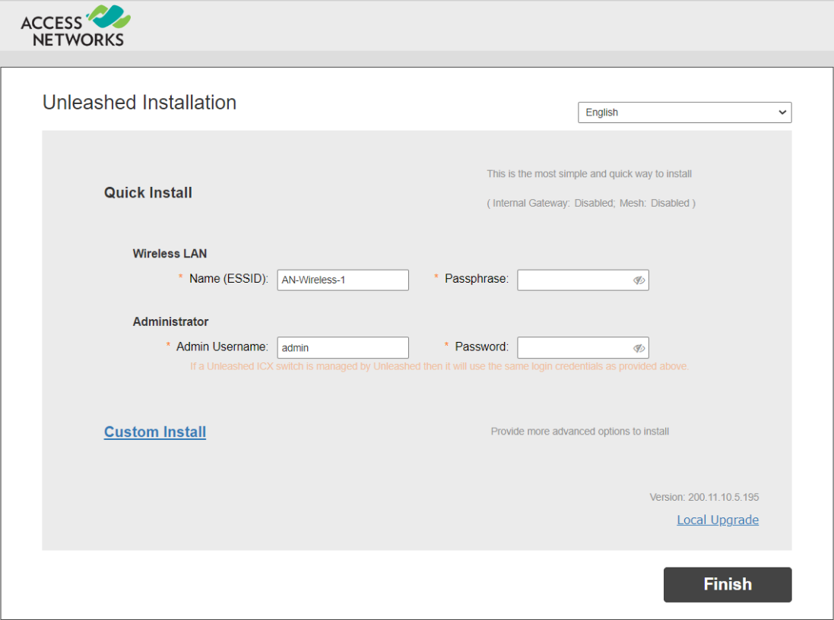

 |  |  |  | 圖15-1

 |  |  |  |  |  |  |  |  |  |  | 圖21-4

 |  |  |  |  | 圖15-2

料號 Tool Part No. |  | 工具品名 Tool Name |  | 設定值 Sepcification | 位置 Location | 作業防護 Protectaon Guid |  |  |  | ※發文鮮章加蓋處※ Fresh seal on the document 未加蓋鮮章為無效檔 The document without fresh seal is invalid
 |  |  |  |  |  | ※: (1).登入工作站時，不可佩帶手錶、手鍊等任何飾品於手上， 以防碰撞刮傷機台。 When logging in the workstation, do not wear any accessories on the hand watch bracelet, in order to prevent collision and scratch the machine. (2).請不要按“Power”鍵強制關機。 Please do not press the “Power” key to force the shutdown.
 |  |  |  |  |  | 佩戴靜電環 Wearing electrostatic ring | 使用靜電手套 Use electrostatic gloves | 使用針織手套 Use knitted gloves | 手套可剪? Can gloves be cut?

 |  |  |  |  |  |  |  |  |  |  |  | Form No.: PD3-00049-023 Rev.01 (page1)

